Solicitud gráfica
 | Área: | Matemáticas |  |  | Fecha: |  |  |  |  |  | M3A
 | Grado: | 10 |  |  |  |  |  |  |  |  | M5A
 | Título del tema: | Las funciones trigonométricas |  |  | ¿Cuaderno de estudio o recurso? | Recurso |  |  |  |  | M6A
 | Editor: | Adriana MA. Pachón |  |  | Motor del recurso | F7 |  |  |  |  | M7A
 |  |  |  |  |  |  |  |  |  |  | M8A
 | Código guión o recurso: | MA_10_03_CO_REC70 | ← Para determinar este código, visite la hoja de Ayuda |  |  |  |  |  |  |  | M9B
 |  |  |  |  | ESPECIFICACIÓN DE ARCHIVOS A ENTREGAR |  |  |  |  |  | M9C
Núm. | Archivo Shutterstock o ruta en web | Imagen para: | Tipo | Ubicación de la imagen en el recurso F7 | Nombre imagen SMALL | Tamaño imagen SMALL | Nombre imagen ZOOM | Tamaño imagen ZOOM | Descripción | Observaciones | M10B
IMG01 | Ver descripción | Recurso F7 | Ilustración | Inicio | MA_10_03_CO_REC70_IMG01.jpg | 350 x 230 px |  |  | Ilustrar el movimiento de una mariposa despegando vuelo. Imagen que demuestre traslación para el botón 1. Es la misma para la ficha 1 del botón 1. | 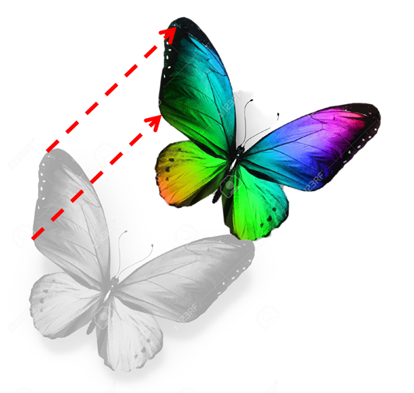 | M12D
IMG02 | Ver descripción | Recurso F7 | Ilustración | Contenido | MA_10_03_CO_REC70_IMG02n.jpg | 320 x 480 px | MA_10_03_CO_REC70_IMG02a.jpg | 800 x 458 px | Ilustrar las gráficas de las funciones coseno que se muestran en la imagen. Cada gráfica debe ir con un color diferente, acompañada por la etiqueta correspondiente. No olvidar los nombres de los ejes. Imagen para ficha 2, botón 1. | 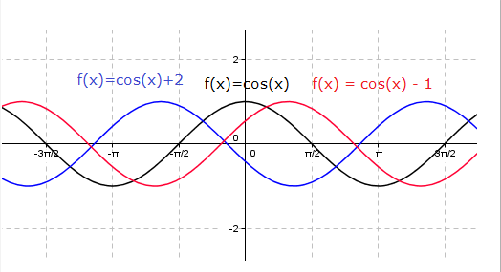 | M101
IMG03 | Ver descripción | Recurso F7 | Ilustración | Contenido | MA_10_03_CO_REC70_IMG03n.jpg | 320 x 480 px | MA_10_03_CO_REC70_IMG03a.jpg | 800 x 458 px | Ilustrar las gráficas de las funciones seno que se muestran en la imagen. Cada gráfica debe ir con un color diferente, acompañada por la etiqueta correspondiente. No olvidar los nombres de los ejes. Imagen para ficha 2, botón 1. | 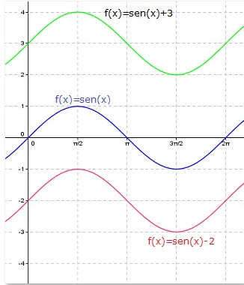 | Diaporama F1
IMG04 | Ver descripción | Recurso F7 | Ilustración | Inicio | MA_10_03_CO_REC70_IMG04.jpg | 350 x 230 px |  |  | Ilustrar una persona frente al espejo y su imagen correspondiente. Imagen que demuestre reflexión para el botón 2. | 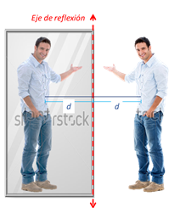 | F4
IMG05 | Ver descripción | Recurso F7 | Ilustración | Contenido | MA_10_03_CO_REC70_IMG05n.jpg | 320 x 480 px | MA_10_03_CO_REC70_IMG05a.jpg | 800 x 458 px | Ilustrar la gráfica de la función seno que se muestran en la imagen. Cada gráfica debe ir con un color diferente, acompañada por la etiqueta correspondiente. No olvidar los nombres de los ejes. Imagen para ficha 1,botón 2, | 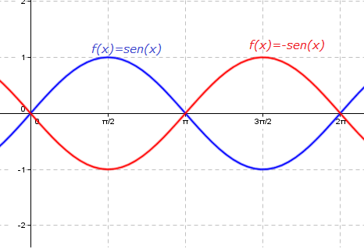 | F6
IMG06 | Ver descripción | Recurso F7 | Ilustración | Contenido | MA_10_03_CO_REC70_IMG06n.jpg | 320 x 480 px | MA_10_03_CO_REC70_IMG06a.jpg | 800 x 458 px | Ilustrar la gráfica de la función seno que se muestran en la imagen. Cada gráfica debe ir con un color diferente, acompañada por la etiqueta correspondiente. No olvidar los nombres de los ejes. Imagen para ficha 2, botón 2, | 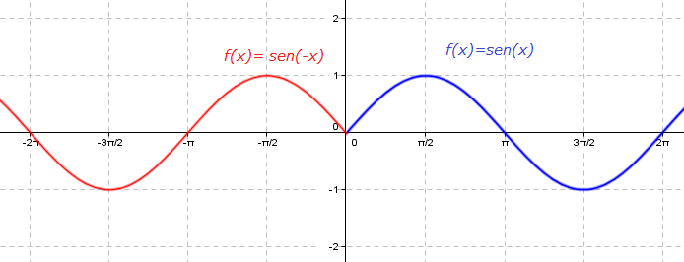 | F6B
IMG07 | Ver descripción | Recurso F7 | Ilustración | Inicio | MA_10_03_CO_REC70_IMG07.jpg | 350 x 230 px |  |  | Ilustrar algunos jarrones y su comprensión y alargamiento vertical y horizontalmente. Imagen que demuestre compresión y alargamiento para el botón 3. | 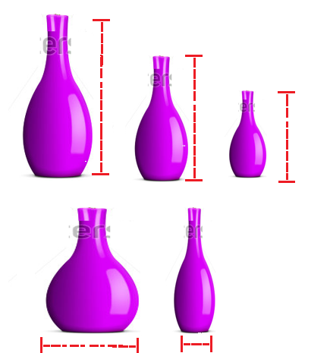 | F7
IMG08 | Ver descripción | Recurso F7 | Ilustración | Contenido | MA_10_03_CO_REC70_IMG08n.jpg | 320 x 480 px | MA_10_03_CO_REC70_IMG08a.jpg | 800 x 458 px | Ilustrar las gráficas de las funciones coseno que se muestran en la imagen. Cada gráfica debe ir con un color diferente, acompañada por la etiqueta correspondiente. No olvidar los nombres de los ejes. Imagen para ficha 1, botón 3. | 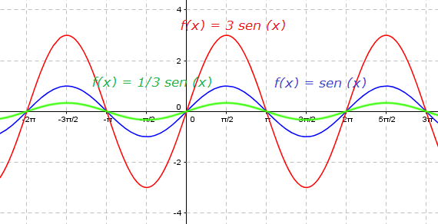 | F7B
IMG09 | Ver descripción | Recurso F7 | Ilustración | Contenido | MA_10_03_CO_REC70_IMG09n.jpg | 320 x 480 px | MA_10_03_CO_REC70_IMG09a.jpg | 800 x 458 px | Ilustrar las gráficas de las funciones coseno que se muestran en la imagen. Cada gráfica debe ir con un color diferente, acompañada por la etiqueta correspondiente. La función que va en rojo, son solo los caracteres, es decir no va subrayada. No olvidar los nombres de los ejes. Imagen para ficha 2, botón 3, | 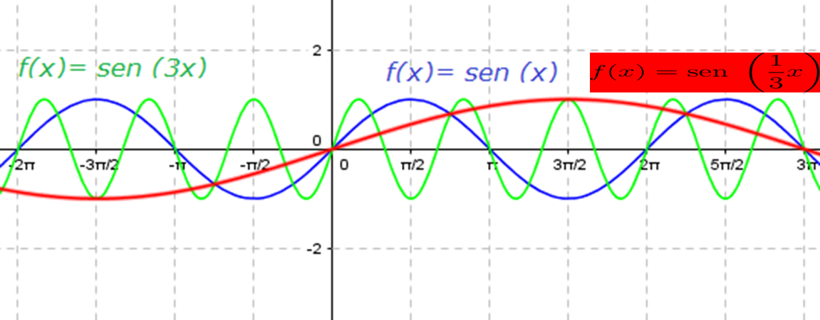 | F8
IMG10 | Ver descripción | Recurso F7 | Ilustración | Inicio | MA_10_03_CO_REC70_IMG10.jpg | 350 x 230 px |  |  | Ilustrar una persona tomando su estatura en el metro. Imagen que demuestre amplitud para el botón 4. |  | F10
IMG11 | Ver descripción | Recurso F7 | Ilustración | Contenido | MA_10_03_CO_REC70_IMG11n.jpg | 320 x 480 px | MA_10_03_CO_REC70_IMG11a.jpg | 800 x 458 px | Ilustrar la gráfica de la función seno que se muestran en la imagen. Cada gráfica debe ir con un color diferente, acompañada por la etiqueta correspondiente. No olvidar los nombres de los ejes. Imagen para ficha 1,botón 4, | 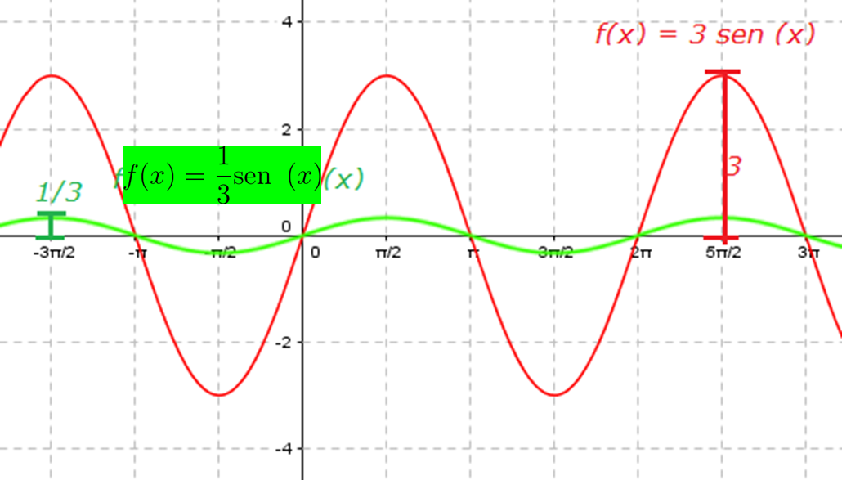 | F10B
IMG12 | Ver descripción | Recurso F7 | Ilustración | Inicio | MA_10_03_CO_REC70_IMG12.jpg | 350 x 230 px |  |  | Ilustrar uina fila de hormigas e indicar su periódo. Imagen que demuestre periódo para el botón 5. | 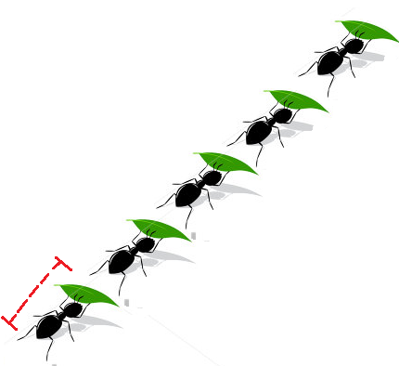 | F11
IMG13 |  | Recurso F7 | Ilustración | Contenido | MA_10_03_CO_REC70_IMG13n.jpg | 320 x 480 px | MA_10_03_CO_REC70_IMG13a.jpg | 800 x 458 px | Ilustrar la gráfica de la función seno que se muestran en la imagen. Cada gráfica debe ir con un color diferente, acompañada por la etiqueta correspondiente. No olvidar los nombres de los ejes. Imagen para ficha 1,botón 5, | 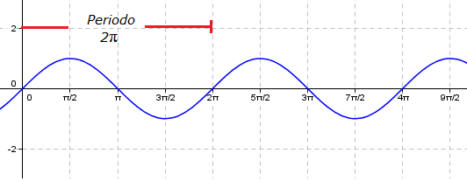 | F12
IMG14 |  | Recurso F7 | Ilustración | Inicio | MA_10_03_CO_REC70_IMG14.jpg | 350 x 230 px |  |  | Ilustrar una carrera de atletismo e indicar el desafase en ella (avance de una persona). Imagen que demuestre desfase para el botón 6, | 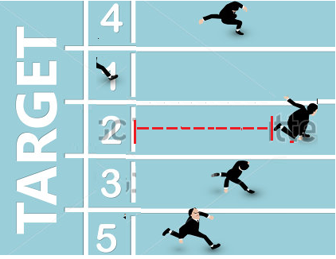 | F13
IMG15 |  | Recurso F7 | Ilustración | Contenido | MA_10_03_CO_REC70_IMG15n.jpg | 320 x 480 px | MA_10_03_CO_REC70_IMG15a.jpg | 800 x 458 px | Ilustrar la gráfica de la función seno que se muestran en la imagen. Cada gráfica debe ir con un color diferente, acompañada por la etiqueta correspondiente. No olvidar los nombres de los ejes. Imagen para ficha 1,botón 6 | 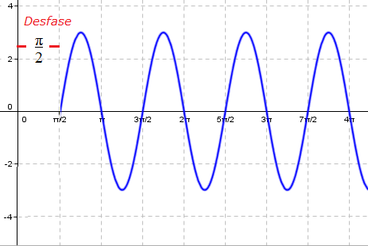 | F13B

